15.07.25
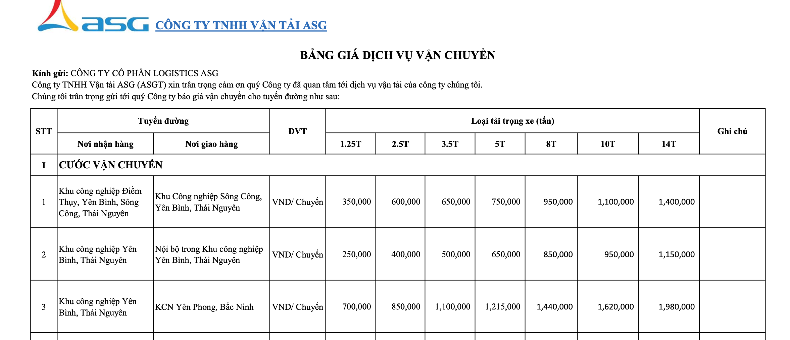
 | CÔNG TY TNHH THƯƠNG MẠI VÀ DỊCH VỤ 5P VIỆT NAM Số nhà 02 Ngõ 1H Phố Trần Quang Diệu, Phường Đống Đa, Thành phố Hà Nội, Việt Nam Điện thoại : 08.48.34.6886 Email: info@5pvietnam.com

BÁO GIÁ DỊCH VỤ

 | Khách hàng: CÔNG TY CỔ PHẦN SẢN XUẤT LỌC KHÍ VIỆT MIỀN BẮC
 | Địa chỉ: : Khu công nghiệp Sông Công, Tỉnh Thái Nguyên

 | Công ty chúng tôi kính gửi Quý Công ty báo giá cước vận chuyển chi tiết như sau:
STT | TỪ | ĐẾN | 1.25T | 2.5T | 3.5T | 5T | 8T | 10T | 14T
 | Kích thước thùng xe (cm) |  | 270*158*158 | 350*167*167 | 470*190*198 | 657*238*258 | 855*238*258 | 916*236*255 | 942*238*258
1 | Khu công nghiệp Sông Công, Thái Nguyên | Khu công nghiệp Yên Bình, Thái nguyên | 450,000 | 770,000 | 880,000 | 980,000 | 1,250,000 | 1,450,000 | 1,780,000
6 | Chờ giờ (VND/H) - Miễn phí chờ 2h |  | 60,000 | 60,000 | 60,000 | 70,000 | 70,000 | 80,000 | 80,000
7 | Lưu ca xe qua đêm (18h -6h) (VND/Ca) |  | 500,000 | 500,000 | 700,000 | 700,000 | 900,000 | 900,000 | 900,000
8 | Huỷ chuyến (VND/ lần) |  | 50% cước chính trong trường hợp xe đã bắt đầu di chuyển đến điểm nhận hàng
9 | Bốc xếp tại nơi giao hàng (VND/ kiện) |  | 50,000 | 50,000 | 50,000 | 50,000 | 50,000 | 50,000 | 50,000
 | LƯU Ý:
 | - Giá trên chưa bao gồm: 8% VAT, các loại phí, vé cao tốc và phí đường cấm (nếu có).
 | - Báo giá có hiệu lực từ ngày 07/08/2025
 |  |  |  | CÔNG TY TNHH THƯƠNG MẠI VÀ DỊCH VỤ 5P VIỆT NAM

